Figure 3
3 - Comparaison de la proportion d'élèves absentéistes en janvier 2012, 2013, 2014 et 2015, par type d’établissement (en %)

 | Janvier 2011 | Janvier 2012 | Janvier 2013 | Janvier 2014 | Janvier 2015
Collèges | 3.2 | 2.7 | 2.8 | 3.3 | 3.2
LEGT | 6.1 | 5.7 | 6.4 | 5.4 | 5.9
LP | 14.3 | 15.0 | 14.8 | 12.9 | 14.2
Ensemble | 5.2 | 4.8 | 4.9 | 4.7 | 5.0

Champ : établissements publics du second degré, France métropolitaine (+ DOM à partir de janvier 2014).
Source : MENESR-DEPP, enquête auprès des établissements sur l'absentéisme des élèves.

Figure 3bis web
3bis – Comparaison mensuelle entre 2012-2013, 2013-2014 et 2014-2015 de la proportion d'élèves absentéistes par type d’établissement (en %)

 | Collèges |  |  | LEGT |  |  | LP
 | 2014-2015 | 2013-2014 | 2012-2013 | 2014-2015 | 2013-2014 | 2012-2013 | 2014-2015 | 2013-2014 | 2012-2013
Septembre | 1.6 | 1.4 | 1.0 | 2.5 | 1.9 | 1.9 | 9.0 | 7.8 | 6.9
Octobre | 1.6 | 2.1 | 2.3 | 2.8 | 2.9 | 4.2 | 9.2 | 10.0 | 12.6
Novembre | 2.7 | 2.8 | 1.5 | 5.0 | 4.6 | 3.1 | 13.9 | 12.0 | 9.3
Décembre | 2.9 | 3.5 | 2.1 | 4.9 | 4.8 | 4.6 | 13.2 | 11.9 | 11.2
Janvier | 3.2 | 3.3 | 2.8 | 5.9 | 5.4 | 6.4 | 14.2 | 12.9 | 14.8
Février | 2.8 | 2.8 | 2.8 | 5.3 | 5.2 | 5.5 | 12.0 | 11.0 | 11.8
Mars | 3.7 | 3.3 | 2.4 | 7.8 | 5.5 | 6.2 | 16.3 | 11.6 | 14.3
Avril | 3.7 | 3.1 | 2.8 | 7.4 | 6.4 | 7.3 | 16.8 | 15.0 | 13.2

Champ : établissements publics du second degré, France métropolitaine (+ DOM à partir de 2013-2014).
Source : MENESR-DEPP, enquête auprès des établissements sur l'absentéisme des élèves.

Figure 7ter web
7ter – Comparaison de la proportion d'élèves signalés aux DASEN en janvier 2012, 2013, 2014 et 2015 (en %)

 | Janvier 2012 | Janvier 2013 | Janvier 2014 | Janvier 2015
Collèges | 0.3 | 0.4 | 0.4 | 0.4
Lycées (LEGT+LP) | 0.6 | 0.5 | 0.6 | 0.5
Ensemble | 0.4 | 0.4 | 0.5 | 0.4

Champ : établissements publics du second degré, France métropolitaine (+ DOM à partir de janvier 2013).
Source : MENESR-DEPP, enquête auprès des DASEN sur l'absentéisme des élèves.

Figure 8 carte
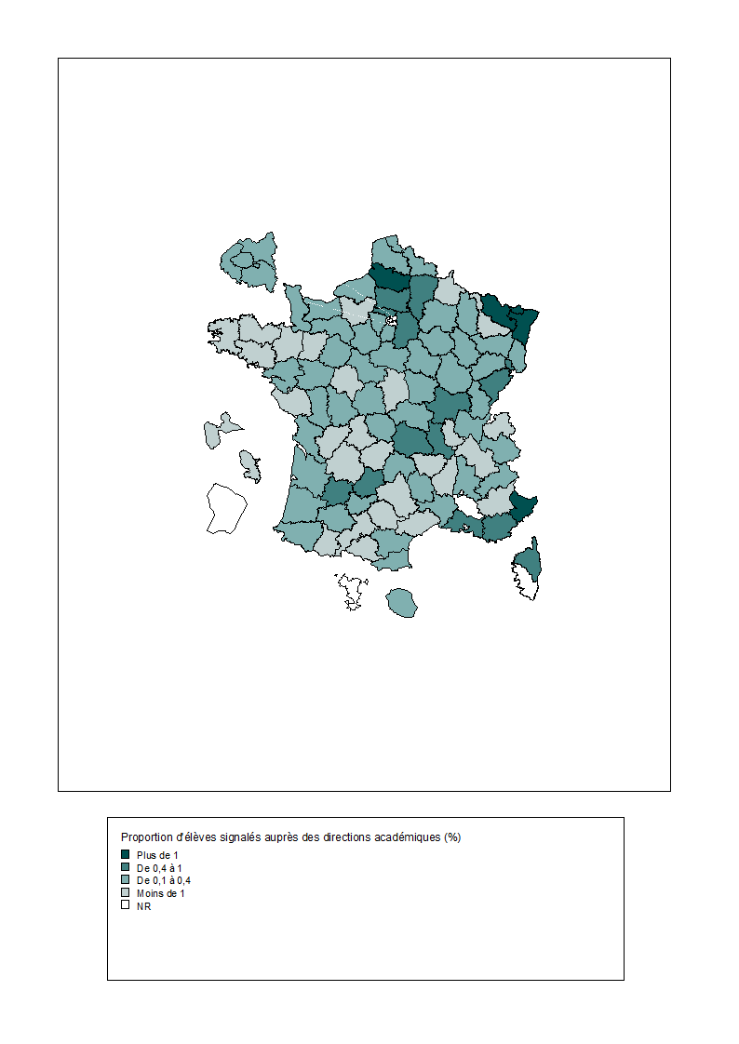
8 - Proportion d'élèves signalés à l'inspection académique - source DASEN - en 2014-2015 (en %) | CODE | LIB_DEP | Ensemble
 | D001 | Ain | 0.33
 | D002 | Aisne | 0.98
 | D003 | Allier | 0.14
 | D004 | Alpes-de-Haute-Provence | 0.08
 | D005 | Hautes-Alpes | 0.30
 | D006 | Alpes-Maritimes | 1.82
 | D007 | Ardèche | 0.03
 | D008 | Ardennes | 0.05
 | D009 | Ariège | 0.07
 | D010 | Aube | 0.12
 | D011 | Aude | 0.19
 | D012 | Aveyron | 0.06
 | D013 | Bouches-du-Rhône | 0.91
 | D014 | Calvados | 0.13
 | D015 | Cantal | 0.28
 | D016 | Charente | 0.09
 | D017 | Charente-Maritime | 0.11
 | D018 | Cher | 0.10
 | D019 | Corrèze | 0.08
 | D02A | Corse-du-Sud | NR
 | D02B | Haute-Corse | 0.49
 | D021 | Côte-d'Or | 0.10
 | D022 | Côtes-d'Armor | 0.09
 | D023 | Creuse | 0.17
 | D024 | Dordogne | 0.06
 | D025 | Doubs | 0.44
 | D026 | Drôme | 0.12
 | D027 | Eure | 0.10
 | D028 | Eure-et-Loir | 0.17
 | D029 | Finistère | 0.02
 | D030 | Gard | 0.14
 | D031 | Haute-Garonne | 0.08
 | D032 | Gers | 0.11
 | D033 | Gironde | 0.26
 | D034 | Hérault | 0.09
 | D035 | Ille-et-Vilaine | 0.03
 | D036 | Indre | 0.18
 | D037 | Indre-et-Loire | 0.09
 | D038 | Isère | 0.03
 | D039 | Jura | 0.22
 | D040 | Landes | 0.24
 | D041 | Loir-et-Cher | 0.13
 | D042 | Loire | 0.71
 | D043 | Haute-Loire | 0.05
 | D044 | Loire-Atlantique | 0.18
 | D045 | Loiret | 0.25
 | D046 | Lot | 0.68
 | D047 | Lot-et-Garonne | 0.42
 | D048 | Lozère | 0.13
 | D049 | Maine-et-Loire | 0.18
 | D050 | Manche | 0.17
 | D051 | Marne | 0.22
 | D052 | Haute-Marne | 0.16
 | D053 | Mayenne | 0.03
 | D054 | Meurthe-et-Moselle | 0.05
 | D055 | Meuse | 0.20
 | D056 | Morbihan | 0.07
 | D057 | Moselle | 1.06
 | D058 | Nièvre | 0.23
 | D059 | Nord | 0.27
 | D060 | Oise | 0.93
 | D061 | Orne | 0.14
 | D062 | Pas-de-Calais | 0.15
 | D063 | Puy-de-Dôme | 0.48
 | D064 | Pyrénées-Atlantiques | 0.11
 | D065 | Hautes-Pyrénées | 0.06
Lecture : les départements en fond blanc sont non répondants (NR). | D066 | Pyrénées-Orientales | 0.12
Champ : établissements publics du second degré, France métropolitaine + DOM. | D067 | Bas-Rhin | 1.48
Source : MENESR-DEPP, enquête auprès des DASEN sur l'absentéisme des élèves. | D068 | Haut-Rhin | 0.26
 | D069 | Rhône | 0.03
 | D070 | Haute-Saône | 0.30
 | D071 | Saône-et-Loire | 0.52
 | D072 | Sarthe | 0.28
 | D073 | Savoie | 0.15
 | D074 | Haute-Savoie | 0.08
 | D075 | Paris | 0.14
 | D076 | Seine-Maritime | 0.22
 | D077 | Seine-et-Marne | 0.49
 | D078 | Yvelines | 0.26
 | D079 | Deux-Sèvres | 0.20
 | D080 | Somme | 1.18
 | D081 | Tarn | 0.02
 | D082 | Tarn-et-Garonne | 0.12
 | D083 | Var | 0.83
 | D084 | Vaucluse | NR
 | D085 | Vendée | 0.06
 | D086 | Vienne | 0.17
 | D087 | Haute-Vienne | 0.09
 | D088 | Vosges | 0.33
 | D089 | Yonne | 0.29
 | D090 | Territoire de Belfort | 0.90
 | D091 | Essonne | 0.27
 | D092 | Hauts-de-Seine | 0.32
 | D093 | Seine-Saint-Denis | 0.28
 | D094 | Val-de-Marne | 0.34
 | D095 | Val-d'Oise | 0.49
 | D971 | Guadeloupe | 0.09
 | D972 | Martinique | 0.03
 | D973 | Guyane | NR
 | D974 | La Réunion | 0.17
 | D976 | Mayotte | NR

